1. Fast andel af arbejdstid
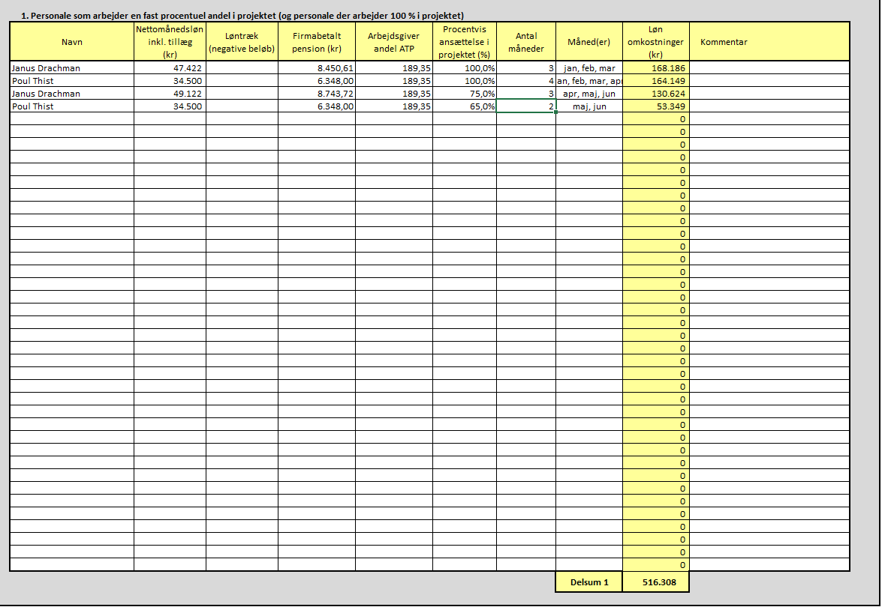
1. Personale som arbejder en fast procentuel andel i projektet (og personale der arbejder 100 % i projektet)
Navn | Nettomånedsløn inkl. tillæg (kr) | Løntræk (negative beløb) | Firmabetalt pension (kr) | Arbejdsgiver andel ATP | Procentvis ansættelse i projektet (%) | Antal måneder | Måned(er) | Løn omkostninger (kr) | Kommentar
Janus Drachman | 47,422.10 |  | 8,450.61 | 189.35 | 100.00% | 3 | jan, feb, mar | 168,186.18
Poul Thist | 34,500.00 |  | 6,348.00 | 189.35 | 100.00% | 4 | jan, feb, mar, apr | 164,149.40
Janus Drachman | 49,122.00 |  | 8,743.72 | 189.35 | 75.00% | 3 | apr, maj, jun | 130,623.91
Poul Thist | 34,500.00 |  | 6,348.00 | 189.35 | 65.00% | 2 | maj, jun | 53,348.56
 |  |  |  |  |  |  |  | 0.00
 |  |  |  |  |  |  |  | 0.00
 |  |  |  |  |  |  |  | 0.00
 |  |  |  |  |  |  |  | 0.00
 |  |  |  |  |  |  |  | 0.00
 |  |  |  |  |  |  |  | 0.00
 |  |  |  |  |  |  |  | 0.00
 |  |  |  |  |  |  |  | 0.00
 |  |  |  |  |  |  |  | 0.00
 |  |  |  |  |  |  |  | 0.00
 |  |  |  |  |  |  |  | 0.00
 |  |  |  |  |  |  |  | 0.00
 |  |  |  |  |  |  |  | 0.00
 |  |  |  |  |  |  |  | 0.00
 |  |  |  |  |  |  |  | 0.00
 |  |  |  |  |  |  |  | 0.00
 |  |  |  |  |  |  |  | 0.00
 |  |  |  |  |  |  |  | 0.00
 |  |  |  |  |  |  |  | 0.00
 |  |  |  |  |  |  |  | 0.00
 |  |  |  |  |  |  |  | 0.00
 |  |  |  |  |  |  |  | 0.00
 |  |  |  |  |  |  |  | 0.00
 |  |  |  |  |  |  |  | 0.00
 |  |  |  |  |  |  |  | 0.00
 |  |  |  |  |  |  |  | 0.00
 |  |  |  |  |  |  |  | 0.00
 |  |  |  |  |  |  |  | 0.00
 |  |  |  |  |  |  |  | 0.00
 |  |  |  |  |  |  |  | 0.00
 |  |  |  |  |  |  |  | 0.00
 |  |  |  |  |  |  |  | 0.00
 |  |  |  |  |  |  |  | 0.00
 |  |  |  |  |  |  |  | 0.00
 |  |  |  |  |  |  |  | 0.00
 |  |  |  |  |  |  |  | 0.00
 |  |  |  |  |  |  | Delsum 1 | 516,308.04

2. Varieret arbejdstid 1720
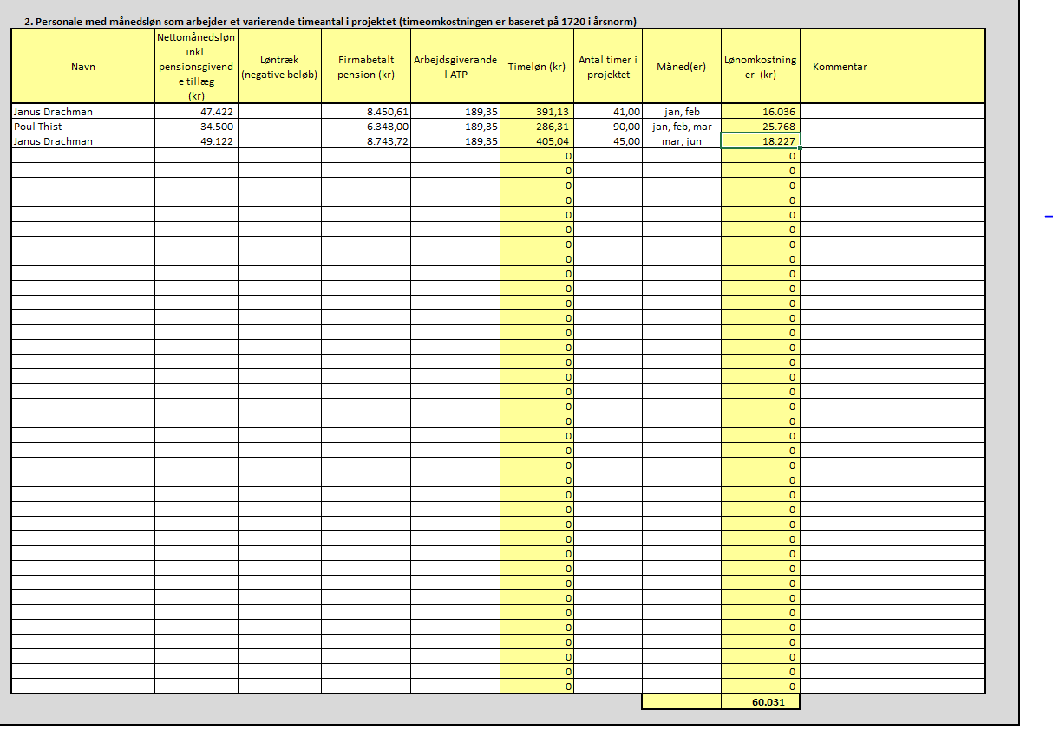
2. Personale med månedsløn som arbejder et varierende timeantal i projektet (timeomkostningen er baseret på 1720 i årsnorm)
Navn | Nettomånedsløn inkl. pensionsgivende tillæg (kr) | Løntræk (negative beløb) | Firmabetalt pension (kr) | Arbejdsgiverandel ATP | Timeløn (kr) | Antal timer i projektet | Måned(er) | Lønomkostninger (kr) | Kommentar
Janus Drachman | 47,422.10 |  | 8,450.61 | 189.35 | 391.13 | 41.00 | jan, feb | 16,036.36
Poul Thist | 34,500.00 |  | 6,348.00 | 189.35 | 286.31 | 90.00 | jan, feb, mar | 25,767.64
Janus Drachman | 49,122.00 |  | 8,743.72 | 189.35 | 405.04 | 45.00 | mar, jun | 18,226.59
 |  |  |  |  | 0 |  |  | 0.00
 |  |  |  |  | 0 |  |  | 0.00
 |  |  |  |  | 0 |  |  | 0.00
 |  |  |  |  | 0 |  |  | 0.00
 |  |  |  |  | 0 |  |  | 0.00
 |  |  |  |  | 0 |  |  | 0.00
 |  |  |  |  | 0 |  |  | 0.00
 |  |  |  |  | 0 |  |  | 0.00
 |  |  |  |  | 0 |  |  | 0.00
 |  |  |  |  | 0 |  |  | 0.00
 |  |  |  |  | 0 |  |  | 0.00
 |  |  |  |  | 0 |  |  | 0.00
 |  |  |  |  | 0 |  |  | 0.00
 |  |  |  |  | 0 |  |  | 0.00
 |  |  |  |  | 0 |  |  | 0.00
 |  |  |  |  | 0 |  |  | 0.00
 |  |  |  |  | 0 |  |  | 0.00
 |  |  |  |  | 0 |  |  | 0.00
 |  |  |  |  | 0 |  |  | 0.00
 |  |  |  |  | 0 |  |  | 0.00
 |  |  |  |  | 0 |  |  | 0.00
 |  |  |  |  | 0 |  |  | 0.00
 |  |  |  |  | 0 |  |  | 0.00
 |  |  |  |  | 0 |  |  | 0.00
 |  |  |  |  | 0 |  |  | 0.00
 |  |  |  |  | 0 |  |  | 0.00
 |  |  |  |  | 0 |  |  | 0.00
 |  |  |  |  | 0 |  |  | 0.00
 |  |  |  |  | 0 |  |  | 0.00
 |  |  |  |  | 0 |  |  | 0.00
 |  |  |  |  | 0 |  |  | 0.00
 |  |  |  |  | 0 |  |  | 0.00
 |  |  |  |  | 0 |  |  | 0.00
 |  |  |  |  | 0 |  |  | 0.00
 |  |  |  |  | 0 |  |  | 0.00
 |  |  |  |  | 0 |  |  | 0.00
 |  |  |  |  | 0 |  |  | 0.00
 |  |  |  |  |  |  |  | 60,030.59

3. Varieret arbejdstid
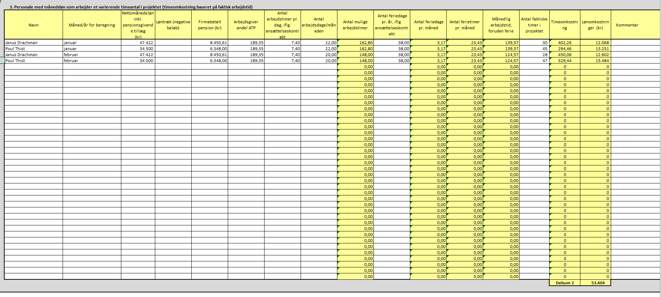
p
 | 3. Personale med månedsløn som arbejder et varierende timeantal i projektet (timeomkostning baseret på faktisk arbejdstid)
 | Navn | Måned/år for beregning | Nettomånedsløn inkl. pensionsgivende tillæg (kr) | Løntræk (negative beløb) | Firmabetalt pension (kr) | Arbejdsgiver andel ATP | Antal arbejdstimer pr. dag, iflg. ansættelseskontrakt | Antal arbejdsdage/måneden | Antal mulige arbejdstimer | Antal feriedage pr. år, iflg. ansættelseskontrakt | Antal feriedage pr. måned | Antal ferietimer pr. måned | Månedlig arbejdstid, foruden ferie | Antal faktiske timer i projektet | Timeomkostning | Lønomkostninger (kr) | Kommentar
 | Janus Drachman | januar | 47,422.10 |  | 8,450.61 | 189.35 | 7.40 | 22.00 | 162.80 | 38.00 | 3.17 | 23.43 | 139.37 | 30 | 402.26 | 12,067.89
 | Poul Thist | januar | 34,500.00 |  | 6,348.00 | 189.35 | 7.40 | 22.00 | 162.80 | 38.00 | 3.17 | 23.43 | 139.37 | 45 | 294.46 | 13,250.52
 | Janus Drachman | februar | 47,422.10 |  | 8,450.61 | 189.35 | 7.40 | 20.00 | 148.00 | 38.00 | 3.17 | 23.43 | 124.57 | 28 | 450.06 | 12,601.59
 | Poul Thist | februar | 34,500.00 |  | 6,348.00 | 189.35 | 7.40 | 20.00 | 148.00 | 38.00 | 3.17 | 23.43 | 124.57 | 47 | 329.44 | 15,483.72
 |  |  |  |  |  |  |  |  | 0.00 |  | 0.00 | 0.00 | 0.00 |  | 0 | 0.00
 |  |  |  |  |  |  |  |  | 0.00 |  | 0.00 | 0.00 | 0.00 |  | 0 | 0.00
 |  |  |  |  |  |  |  |  | 0.00 |  | 0.00 | 0.00 | 0.00 |  | 0 | 0.00
 |  |  |  |  |  |  |  |  | 0.00 |  | 0.00 | 0.00 | 0.00 |  | 0 | 0.00
 |  |  |  |  |  |  |  |  | 0.00 |  | 0.00 | 0.00 | 0.00 |  | 0 | 0.00
 |  |  |  |  |  |  |  |  | 0.00 |  | 0.00 | 0.00 | 0.00 |  | 0 | 0.00
 |  |  |  |  |  |  |  |  | 0.00 |  | 0.00 | 0.00 | 0.00 |  | 0 | 0.00
 |  |  |  |  |  |  |  |  | 0.00 |  | 0.00 | 0.00 | 0.00 |  | 0 | 0.00
 |  |  |  |  |  |  |  |  | 0.00 |  | 0.00 | 0.00 | 0.00 |  | 0 | 0.00
 |  |  |  |  |  |  |  |  | 0.00 |  | 0.00 | 0.00 | 0.00 |  | 0 | 0.00
 |  |  |  |  |  |  |  |  | 0.00 |  | 0.00 | 0.00 | 0.00 |  | 0 | 0.00
 |  |  |  |  |  |  |  |  | 0.00 |  | 0.00 | 0.00 | 0.00 |  | 0 | 0.00
 |  |  |  |  |  |  |  |  | 0.00 |  | 0.00 | 0.00 | 0.00 |  | 0 | 0.00
 |  |  |  |  |  |  |  |  | 0.00 |  | 0.00 | 0.00 | 0.00 |  | 0 | 0.00
 |  |  |  |  |  |  |  |  | 0.00 |  | 0.00 | 0.00 | 0.00 |  | 0 | 0.00
 |  |  |  |  |  |  |  |  | 0.00 |  | 0.00 | 0.00 | 0.00 |  | 0 | 0.00
 |  |  |  |  |  |  |  |  | 0.00 |  | 0.00 | 0.00 | 0.00 |  | 0 | 0.00
 |  |  |  |  |  |  |  |  | 0.00 |  | 0.00 | 0.00 | 0.00 |  | 0 | 0.00
 |  |  |  |  |  |  |  |  | 0.00 |  | 0.00 | 0.00 | 0.00 |  | 0 | 0.00
 |  |  |  |  |  |  |  |  | 0.00 |  | 0.00 | 0.00 | 0.00 |  | 0 | 0.00
 |  |  |  |  |  |  |  |  | 0.00 |  | 0.00 | 0.00 | 0.00 |  | 0 | 0.00
 |  |  |  |  |  |  |  |  | 0.00 |  | 0.00 | 0.00 | 0.00 |  | 0 | 0.00
 |  |  |  |  |  |  |  |  | 0.00 |  | 0.00 | 0.00 | 0.00 |  | 0 | 0.00
 |  |  |  |  |  |  |  |  | 0.00 |  | 0.00 | 0.00 | 0.00 |  | 0 | 0.00
 |  |  |  |  |  |  |  |  | 0.00 |  | 0.00 | 0.00 | 0.00 |  | 0 | 0.00
 |  |  |  |  |  |  |  |  | 0.00 |  | 0.00 | 0.00 | 0.00 |  | 0 | 0.00
 |  |  |  |  |  |  |  |  | 0.00 |  | 0.00 | 0.00 | 0.00 |  | 0 | 0.00
 |  |  |  |  |  |  |  |  | 0.00 |  | 0.00 | 0.00 | 0.00 |  | 0 | 0.00
 |  |  |  |  |  |  |  |  | 0.00 |  | 0.00 | 0.00 | 0.00 |  | 0 | 0.00
 |  |  |  |  |  |  |  |  | 0.00 |  | 0.00 | 0.00 | 0.00 |  | 0 | 0.00
 |  |  |  |  |  |  |  |  | 0.00 |  | 0.00 | 0.00 | 0.00 |  | 0 | 0.00
 |  |  |  |  |  |  |  |  | 0.00 |  | 0.00 | 0.00 | 0.00 |  | 0 | 0.00
 |  |  |  |  |  |  |  |  | 0.00 |  | 0.00 | 0.00 | 0.00 |  | 0 | 0.00
 |  |  |  |  |  |  |  |  | 0.00 |  | 0.00 | 0.00 | 0.00 |  | 0 | 0.00
 |  |  |  |  |  |  |  |  | 0.00 |  | 0.00 | 0.00 | 0.00 |  | 0 | 0.00
 |  |  |  |  |  |  |  |  | 0.00 |  | 0.00 | 0.00 | 0.00 |  | 0 | 0.00
 |  |  |  |  |  |  |  |  |  |  |  |  |  |  | Delsum 2 | 53,403.72

